信用交易
融资融券市场交易数据统计（20221014）

标的证券 | 融资融券余额（亿元） | 融资余额（亿元） | 融券余额（亿元） | 融资买入额（亿元） | 融资融券规模变化（亿元） | 融资余额增幅(‰) | 融券余额增幅(%)
统计数据 | 15,454.32 | 14,439.44 | 1,014.88 | 565.67 | 14.26 | -1.25 | 3.29
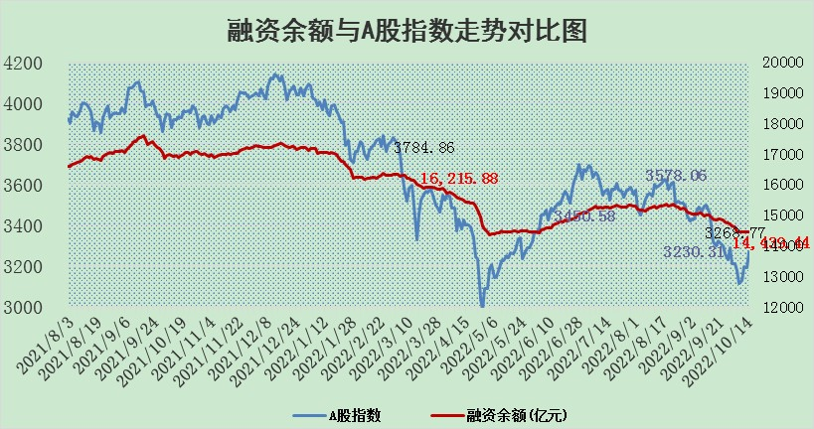

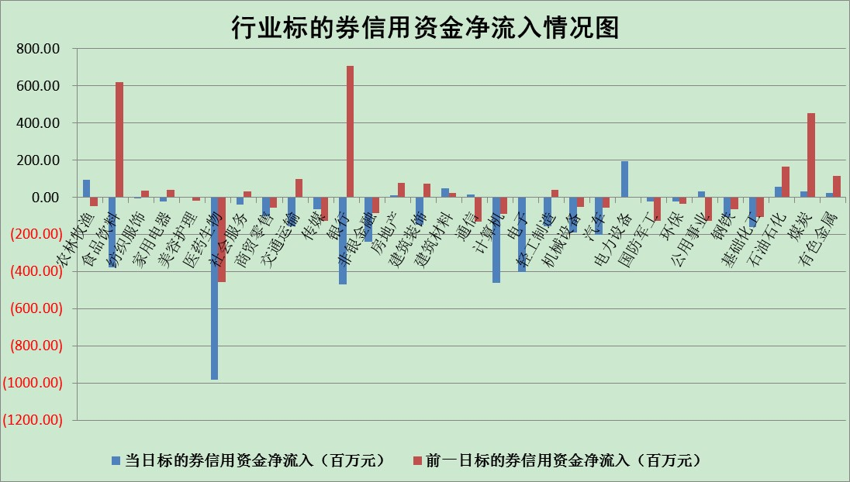

标的基金代码 | 标的基金简称 | 融资余额/市值(%) | 融资余额增幅(%) | 融资买入额/成交金额(%) | （融资余额净增额-融券余额净增额）/市值(‱) | 融券余额降幅(%) | ABS[（融资余额净增额-融券余额净增额）/市值净增额-1](%)
159902 | 华夏中小板ETF | 2.01 | -4.23 | 0.02 | -12.93 | -11.67 | 105.13
159915 | 易方达创业板ETF | 2.17 | -9.92 | 959104.30 | -26.88 | -6.69 | 107.66
159919 | 嘉实沪深300ETF | 5.24 | -1.09 | 0.33 | -8.17 | -41.88 | 103.58
159920 | 华夏恒生ETF | 95.83 | 0.33 | 14.18 | 31.29 | -8.71 | 79.68
159922 | 嘉实中证500ETF | 0.34 | -1.31 | 3.40 | -28.74 | -4.78 | 111.23
159925 | 南方沪深300ETF | 0.02 | -25.09 | 0.00 | -0.80 | 0.00 | 100.38
159928 | 消费ETF | 0.91 | 2.47 | 5.00 | 2.06 | -1.39 | 98.50
159934 | 易方达黄金ETF | 444.72 | -0.23 | 7.40 | -102.84 | 0.00 | 1194.08
159939 | 全指信息技术ETF | 1.03 | -0.88 | 119.03 | -0.93 | -21.01 | 100.40
159940 | 全指金融地产ETF | 0.37 | -7.93 | 0.00 | -3.19 | 0.00 | 102.52
159995 | 半导体芯片ETF | 2.14 | 0.10 | 332.38 | -0.17 | -3.09 | 100.06
159997 | 天弘中证电子ETF | 2.80 | 9.49 | 32.32 | 24.08 | -2.92 | 91.51
159998 | 天弘中证计算机主题ETF | 0.14 | -3.81 | 0.01 | -0.55 | 0.00 | 100.27
510050 | 华夏上证50ETF | 9.02 | -2.39 | 177.91 | -25.02 | -53.27 | 110.78
510180 | 华安上证180ETF | 0.52 | -0.35 | 0.48 | -0.51 | -99.47 | 100.23
510880 | 华泰柏瑞红利ETF | 0.19 | -5.68 | 0.13 | -1.34 | -5.64 | 102.11
510900 | 易方达恒生H股ETF | 158.91 | -0.02 | 6.30 | -3.53 | 0.00 | 102.17
511010 | 5年期国债ETF | 0.00 | 0.00 | 0.00 | 0.00 | 0.00 | 100.00
511380 | 可转债及可交换债券ETF | 22.49 | -1.57 | 2.24 | -35.94 | 0.00 | 128.73
512000 | 全指证券ETF | 7.52 | -1.01 | 5.73 | -8.15 | -1.38 | 105.24
512010 | 沪深300医药卫生ETF | 5.11 | 0.18 | 68.77 | -3.80 | -24.34 | 100.39
512070 | 沪深300非银ETF | 2.70 | -0.44 | 36.34 | 0.36 | 12.96 | 99.33
512400 | 南方中证申万有色金属ETF | 1.29 | -1.31 | 0.51 | -2.68 | -1.74 | 100.99
512580 | 广发中证环保产业ETF | 0.74 | 5.77 | 0.37 | 2.87 | -2.44 | 98.80
512660 | 国泰中证军工ETF | 3.06 | 0.39 | 26.59 | -3.46 | -7.85 | 101.41
512800 | 华宝中证银行ETF | 13.18 | -0.64 | 3.29 | 0.40 | 45.74 | 99.43
512980 | 广发中证传媒ETF | 2.12 | -3.39 | 84.37 | -7.48 | -2.28 | 103.72
515030 | 华夏中证新能源汽车ETF | 1.72 | 2.75 | 27.80 | 4.37 | -1.85 | 98.39
515050 | 华夏中证5G通信主题ETF | 1.89 | -2.59 | 31.81 | -5.02 | 0.12 | 102.02
515070 | 华夏中证人工智能ETF | 1.73 | -2.35 | 0.22 | -4.16 | 0.00 | 101.62
标的股票比较指标 |  | 融资余额/流通A股市值(%) | 融资余额增幅(%) | 融资买入额/成交金额(%) | （融资余额净增额-融券余额净增额）/流通A股市值(‱) | 融券余额降幅(%) | ABS[（融资余额净增额-融券余额净增额）/流通A股市值净增额-1](%)
前十名标的个股 |  | 众应互联 | 人福医药 | 柳钢股份 | 人福医药 | 谱尼测试 | 南都电源
 |  | 数知科技 | 新华医疗 | 人福医药 | 亿晶光电 | 合众思壮 | 沧州大化
 |  | 丹邦科技 | 亿晶光电 | 一汽解放 | 新华医疗 | 宜通世纪 | 世嘉科技
 |  | 易见股份 | 圆通速递 | 中国银行 | 南玻A | 石化机械 | 启明星辰
 |  | 聚龙股份 | 海油发展 | 中光防雷 | 精测电子 | 福成股份 | 晨鸣纸业
 |  | 绿庭投资 | 老凤祥 | 农业银行 | 容百科技 | 交运股份 | 中牧股份
 |  | 西水股份 | 内蒙华电 | 包钢股份 | 南都电源 | 奥康国际 | 科达股份
 |  | 仁东控股 | 国瓷材料 | 中国电影 | 恒铭达 | 三维通信 | 山西焦煤
 |  | 数码科技 | 古井贡酒 | 吉视传媒 | 中科金财 | 冠农股份 | 中信海直
 |  | 全柴动力 | 安集科技 | 酒钢宏兴 | 蒙泰高新 | 中远海科 | 城投控股
后十名标的个股 |  | 广田集团 | 聚辰股份 | 国脉科技 | 晨鸣纸业 | 维康药业 | 德林海
 |  | 延安必康 | 羚锐制药 | 东风股份 | 纵横通信 | 润欣科技 | 万马股份
 |  | 曙光股份 | 宇通客车 | 广田集团 | 中信海直 | 浪潮软件 | 元力股份
 |  | 龙净环保 | 纵横通信 | 延安必康 | 宇通客车 | 尖峰集团 | 利扬芯片
 |  | 中嘉博创 | 蓝特光学 | 曙光股份 | 吉翔股份 | 浙商证券 | 东旭蓝天
 |  | 泰禾集团 | 大连重工 | 龙净环保 | 盛达资源 | 佛塑科技 | 恒源煤电
 |  | 苏宁易购 | 安徽合力 | 中嘉博创 | 健民集团 | 金枫酒业 | 天康生物
 |  | 中信国安 | 三友医疗 | 泰禾集团 | 黄河旋风 | 香雪制药 | 鼎龙股份
 |  | 台海核电 | 健民集团 | 苏宁易购 | 迈克生物 | 江苏吴中 | 天邦股份
 |  | 当代文体 | 山大华特 | 中信国安 | 杭萧钢构 | 药明康德 | 通鼎互联
说明：1.以上普通交易数据和信用交易数据皆以交易日收盘后数据为基准；2.上述标的证券总数据只计算标的证券市场总数据，不包括从标的证券中调出去标的证券数据，所以与交易所公布的总值略有不同； 3.上述行业采用申万一级行业分类；4.以上标的基金和标的个股中比较的6个指标值中：前5个（从左至右）为正向指标，值越大排名越靠前；第6个为逆向指标，值越小，排名越靠前；5.第6个指标中ABS[]表示求绝对值，其主要用于考量信用资金相对净流入对股价相对净变化的贡献程度；6.数据来源：wind，交易所。

